Fiche technique restauration
 |  | Fiche technique restauration
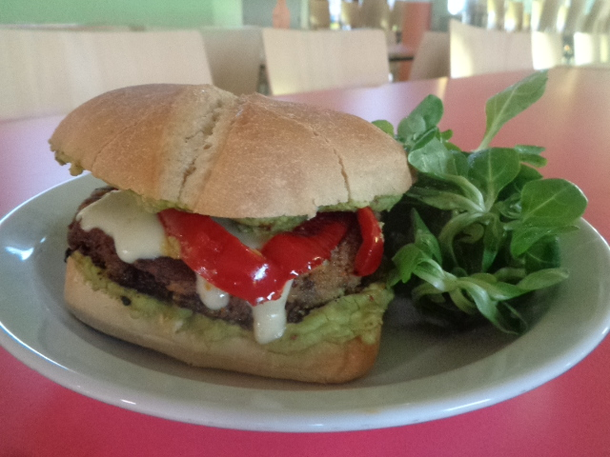
Nom du plat ou du menu : |  |  |  |  |  | photo plat
Burger aux lentilles

Nombre de portions à préparer : | 20

Prix de vente TTC :
Taux TVA : | 5.5%

Quantités nécessaires pour le nombre de portions à préparer :

Article | Fournisseur | Unité conditionnement | Coût d'achat HT à l'unité | Unités nécessaires | Prix de revient HT |  | Recette
Lentille |  | Kg | 5.06 € | 0.800 | 4.05 €
Carotte |  | Kg | 1.80 € | 0.400 | 0.72 € |  | - Laver et éplucher l'oignon et l'ail. - Laver la mâche et réserver. - Laver et éplucher les carottes. - Laver les poivrons - Laver les avocats. - Hacher l'oignon et l'ail et mettre à suer sans coloration. - Couper les carottes en rondelles et les ajouter à l'oignon et l'ail. Laisser revenir 5 minutes. - Ajouter les lentilles et mouiller à l'eau froide (2,5 à 3 fois le volume).Laisser cuire jusqu'a complète absorption du liquide. Saler en fin de cuisson. - Couper les poivrons en lamelles et mettre à cuire (avec légère coloration) dans un filet d'huile. - Diviser les lentilles en deux. - Mixer la moitié des lentilles. - Mélanger les lentilles entières et mixées ensemble. - Assaisonner ( piment, tabasco, sel) à votre gout. - Lier les lentilles avec les œufs. (il est possible de rajouter de la fécule de maïs si la consistance n'est pas suffisamment ferme). - Mouler les steaks de lentille avec en emporte pièce directement dans la poêle et laisser cuire 2 minutes de chaque coté. - Éplucher les avocats et les écraser à la fourchette et assaisonner (sel, piment, tabasco). - Couper les pains burger en deux. - Monter les burger ( Étaler l'avoca
Avocat |  | U | 1.14 € | 10.000 | 11.40 €
Ail gousse |  | U |  | 4.000 | 0.00 €
Oignon |  | Kg |  | 0.300 | 0.00 €
Huile |  | L | 2.95 € | 0.200 | 0.59 €
Piment d'Espelette |  | Kg |  | PM | 0.00 €
Sel fin |  | Kg |  | PM | 0.00 €
Tabasco |  | Flacon | 2.75 € | PM | 0.00 €
Cantal |  | Kg | 11.31 € | 0.400 | 4.52 €
Saint Nectaire |  | KG | 13.28 € | 0.400 | 5.31 €
Pain burger |  | U | 0.60 € | 20.000 | 12.00 €
Mâche |  | Kg | 5.84 € | 0.500 | 2.92 €
Œuf |  | U | 0.29 € | 10.000 | 2.90 €

Total prix de revient HT |  |  |  |  | 44.41 €
Prix de revient unitaire HT par portion produite : |  |  |  |  | 2.22 €
Pourcentage moyen d'invendus : |  | 0%
Prix de revient unitaire HT par portion vendue : |  |  |  |  | 2.22 €
Prix de vente HT |  |  |  |  | 0.00 €
Marge brute |  |  |  |  | -2.22 €
Taux de marge |  |  |  |  | -100%
Coefficient de marge |  |  |  |  | 0.00

